行政事業レビューシート
 |  |  |  |  |  |  |  |  |  |  |  |  |  |  |  |  |  |  |  |  |  |  |  | 事業番号 |  |  |  |  |  | 0250
平成２８年度行政事業レビューシート |  |  |  |  |  |  |  |  |  |  |  |  |  |  |  |  |  |  |  |  |  |  | （ | 環境省 |  |  |  |  |  |  |  |  | ）
事業名 |  |  |  | 石綿問題への緊急対応に必要な経費 |  |  |  |  |  |  |  |  |  |  |  | 担当部局庁 |  |  |  | 総合環境政策局環境保健部 |  |  |  |  |  |  | 作成責任者
事業開始年度 |  |  |  | 平成１８年度 |  |  |  | 事業終了 （予定）年度 |  |  |  | 終了予定なし |  |  |  | 担当課室 |  |  |  | 石綿健康被害対策室 |  |  |  |  |  |  | 室長 高城 亮
会計区分 |  |  |  | 一般会計
根拠法令 （具体的な 条項も記載） |  |  |  | 石綿による健康被害の救済に関する法律第３２条・ 第８０条 |  |  |  |  |  |  |  |  |  |  |  | 関係する計画、通知等 |  |  |  | ・石綿による健康被害の救済に関する法律案に対する附帯決議（平成１８年１月、衆議院環境委員会） ・石綿による健康被害の防止のための大気汚染防止法等の一部を改正する法律案に対する附帯決議（平成１８年２月、参議院環境委員会） ・（二次答申）石綿健康被害救済制度の在り方について（平成２３年６月、中央環境審議会）
主要政策・施策 |  |  |  | - |  |  |  |  |  |  |  |  |  |  |  | 主要経費 |  |  |  | その他の事項経費
事業の目的 （目指す姿を簡潔に。3行程度以内） |  |  |  | 石綿健康被害救済事業を実施するために必要な交付金を交付するとともに、石綿健康健康被害救済制度等に関する各種調査を実施することにより、石綿による健康被害の迅速な救済を図ることを目的とする。
事業概要 （5行程度以内。別添可） |  |  |  | 石綿による健康被害の救済に関する法律（平成１８年法律第４号。以下「石綿救済法」という。）に基づき、患者の認定及び救済給付を実施する（独）環境再生保全機構への必要な交付金を交付するとともに、石綿健康被害救済制度に関する海外動向調査、健康管理に係る調査、被認定患者に関する医学的所見等の解析調査等を実施することにより、石綿による健康被害に関する知見を収集するもの。
実施方法 |  |  |  | 直接実施、委託・請負、交付
予算額・ 執行額 （単位:百万円） |  |  |  |  |  |  |  |  | 25年度 |  |  |  |  | 26年度 |  |  |  |  | 27年度 |  |  |  |  |  | 28年度 |  |  | 29年度要求
 |  |  |  | 予算の状況 | 当初予算 |  |  |  | 771 |  |  |  |  | 695 |  |  |  |  | 700 |  |  |  |  |  | 696 |  |  | 751
 |  |  |  |  | 補正予算 |  |  |  | - |  |  |  |  | - |  |  |  |  | - |  |  |  |  |  | -
 |  |  |  |  | 前年度から繰越し |  |  |  | - |  |  |  |  | - |  |  |  |  | - |  |  |  |  |  | -
 |  |  |  |  | 翌年度へ繰越し |  |  |  | - |  |  |  |  | - |  |  |  |  | - |  |  |  |  |  | -
 |  |  |  |  | 予備費等 |  |  |  | - |  |  |  |  | - |  |  |  |  | - |  |  |  |  |  | -
 |  |  |  |  | 計 |  |  |  | 771 |  |  |  |  | 695 |  |  |  |  | 700 |  |  |  |  |  | 696 |  |  | 751
 |  |  |  | 執行額 |  |  |  |  | 648 |  |  |  |  | 665 |  |  |  |  | 603
 |  |  |  | 執行率（％） |  |  |  |  | 84% |  |  |  |  | 96% |  |  |  |  | 86%
成果目標及び成果実績 （アウトカム） |  |  |  | 定量的な成果目標 |  |  |  |  | 成果指標 |  |  |  |  |  |  |  | 単位 |  |  | 25年度 |  |  | 26年度 |  |  | 27年度 | 中間目標 |  |  |  | 目標最終年度
 |  |  |  |  |  |  |  |  |  |  |  |  |  |  |  |  |  |  |  |  |  |  |  |  |  |  | 30 |  | 年度 |  | - | 年度
 |  |  |  | 患者数が減少に転じると予想される平成４０年度まで、申請から、認定・不認定決定までの平均処理日数を１２０日以内とする。 |  |  |  |  | 石綿救済法に基づく認定業務の進歩状況（療養者からの医療費等の申請に対する認定・不認定決定までの平均処理日数）（※成果実績が目標値を超過する場合は、１００％とする。） |  |  |  |  |  |  | 成果実績 | 日 |  |  | 115 |  |  | 116 |  |  | 106 | - |  |  |  | -
 |  |  |  |  |  |  |  |  |  |  |  |  |  |  |  | 目標値 | 日 |  |  | 140 |  |  | 120 |  |  | 120 | 120 |  |  |  | -
 |  |  |  |  |  |  |  |  |  |  |  |  |  |  |  | 達成度 | ％ |  |  | 100 |  |  | 100 |  |  | 100 | - |  |  |  | -
成果目標及び成果実績（アウトカム）欄についてさらに記載が必要な場合はチェックの上【別紙１】に記載

活動指標及び活動実績 （アウトプット） |  |  |  | 活動指標 |  |  |  |  |  |  |  |  |  |  |  |  | 単位 |  |  | 25年度 |  |  | 26年度 |  |  | 27年度 | 28年度活動見込
 |  |  |  | 石綿ばく露者の健康管理に係る試行調査受診者数 |  |  |  |  |  |  |  |  |  |  |  | 活動実績 | 人 |  |  | - |  |  | - |  |  | 1,928
 |  |  |  |  |  |  |  |  |  |  |  |  |  |  |  | 当初見込み | 人 |  |  | - |  |  | - |  |  | 3,933 | 3,950
単位当たり コスト |  |  |  | 算出根拠 |  |  |  |  |  |  |  |  |  |  |  |  | 単位 |  |  | 25年度 |  |  | 26年度 |  |  | 27年度 | 28年度活動見込
 |  |  |  | 実績額／石綿ばく露者の健康管理に係る試行調査受診者数 |  |  |  |  |  |  |  |  |  |  |  | 単位当たり コスト | 円 |  |  | - |  |  | - |  |  | 42,799 | 45,061
 |  |  |  |  |  |  |  |  |  |  |  |  |  |  |  | 計算式 | 千円/人 |  |  | - |  |  | - |  |  | 82,517千円／1,928人 | 177,991千円/3,950人
平成28・29年度予算内訳（単位：百万円） | 歳出予算目 |  |  |  |  |  | 28年度当初予算 |  |  |  | 29年度要求 |  |  |  | 主な増減理由
 | 諸謝金 |  |  |  |  |  | 6 |  |  |  | 8 |  |  |  | 「石綿ばく露者の健康管理に係る試行調査」の調査地域数を増やしたことに伴う増額等。
 | 職員旅費 |  |  |  |  |  | 3 |  |  |  | 3
 | 委員等旅費 |  |  |  |  |  | 1 |  |  |  | 2
 | 環境保全調査費 |  |  |  |  |  | 91 |  |  |  | 102
 | 環境保全調査等地方公共団体委託費 |  |  |  |  |  | 178 |  |  |  | 199
 | 石綿健康被害救済事業交付金 |  |  |  |  |  | 417 |  |  |  | 437
 | 計 |  |  |  |  |  | 696 |  |  |  | 751
政策評価、経済・財政再生アクション・プログラムとの関係 | 政策評価 | 政策 |  | -
 |  | 施策 |  | ７．環境保健対策の推進
 |  | 測定指標 |  | 定量的指標 |  |  |  |  |  |  |  |  |  |  |  |  | 単位 |  |  | 25年度 |  |  | 26年度 |  |  | 27年度 | 中間目標 |  |  |  | 目標年度
 |  |  |  |  |  |  |  |  |  |  |  |  |  |  |  |  |  |  |  |  |  |  |  |  |  |  | 40 |  | 年度 |  | - | 年度
 |  |  |  | 石綿救済法に基づく認定業務の進歩状況（療養者からの医療費等の申請に対する認定・不認定決定までの平均処理日数） |  |  |  |  |  |  |  |  |  |  |  | 実績値 | 日 |  |  | 115 |  |  | 116 |  |  | 106 | - |  |  |  | -
 |  |  |  |  |  |  |  |  |  |  |  |  |  |  |  | 目標値 | 日 |  |  | 140 |  |  | 120 |  |  | 120 | 120 |  |  |  | -
 |  |  |  | 定性的指標 |  |  |  |  |  |  |  |  |  |  |  | 目標 |  |  |  | 施策の進捗状況（目標）
 |  |  |  |  |  |  |  |  |  |  |  |  |  |  |  |  | 目標年度
 |  |  |  | 石綿ばく露者の健康管理に係る試行調査の進歩 |  |  |  |  |  |  |  |  |  |  |  | 健康管理の事業化を見据えた実務的な課題の抽出及び対応方策等に関する調査・検討を行う。 | 平成３１年度 |  |  | 健康管理の事業化を見据えた実務的な課題の抽出及び対応方策等に関する調査・検討

 |  |  |  |  |  |  |  |  |  |  |  |  |  |  |  |  |  |  |  | 施策の進捗状況（実績）
 |  |  |  |  |  |  |  |  |  |  |  |  |  |  |  |  |  |  |  | 1928人に対して、保健指導や胸部CT検査等を行い、実務的な課題の抽出を行った。

 |  | 本事業の成果と上位施策・測定指標との関係
 |  | 今後、療養者数が増加若しくは現水準で推移することが予想される中、療養者からの申請に対する認定・不認定決定までの平均処理日数の目標を１２０日（石綿健康被害救済制度発足時は１７３日）とするため、石綿関連疾患に係る医学的所見の解析調査等必要な調査業務を実施し、迅速な救済を図る。また、国会の附帯決議において、健康管理対策を図るよう努めることとされているため、石綿ばく露者の健康管理に係る試行調査を通じて、健康管理の事業化を見据えた実務的な課題の抽出を行う。

 | 経済・財政再生 アクション・プログラム | 改革項目 |  | 分野： |  | -
 |  | KPI (第一階層） |  | ＫＰＩ （第一階層） |  |  |  |  |  |  |  |  |  |  |  |  | 単位 |  |  | 計画開始時 |  |  | 27年度 |  |  | 28年度 | 中間目標 |  |  |  | 目標最終年度
 |  |  |  |  |  |  |  |  |  |  |  |  |  |  |  |  |  |  |  | - | 年度 |  |  |  |  |  | - |  | 年度 |  | - | 年度
 |  |  |  | - |  |  |  |  |  |  |  |  |  |  |  | 成果実績 | - |  |  | - |  |  | - |  |  | - | - |  |  |  | -
 |  |  |  |  |  |  |  |  |  |  |  |  |  |  |  | 目標値 | - |  |  | - |  |  | - |  |  | - | - |  |  |  | -
 |  |  |  |  |  |  |  |  |  |  |  |  |  |  |  | 達成度 | ％ |  |  | - |  |  | - |  |  | - | - |  |  |  | -
 |  | KPI (第二階層） |  | ＫＰＩ （第二階層） |  |  |  |  |  |  |  |  |  |  |  |  | 単位 |  |  | 計画開始時 |  |  | 27年度 |  |  | 28年度 | 中間目標 |  |  |  | 目標最終年度
 |  |  |  |  |  |  |  |  |  |  |  |  |  |  |  |  |  |  |  | - | 年度 |  |  |  |  |  | - |  | 年度 |  | - | 年度
 |  |  |  | - |  |  |  |  |  |  |  |  |  |  |  | 成果実績 | - |  |  | - |  |  | - |  |  | - | - |  |  |  | -
 |  |  |  |  |  |  |  |  |  |  |  |  |  |  |  | 目標値 | - |  |  | - |  |  | - |  |  | - | - |  |  |  | -
 |  |  |  |  |  |  |  |  |  |  |  |  |  |  |  | 達成度 | ％ |  |  | - |  |  | - |  |  | - | - |  |  |  | -
 |  | 本事業の成果と改革項目・KPIとの関係
 |  | -

事業所管部局による点検・改善
 | 項 目 |  |  |  |  |  |  |  |  |  |  |  |  |  |  |  |  |  | 評 価 |  | 評価に関する説明
国費投入の必要性 | 事業の目的は国民や社会のニーズを的確に反映しているか。 |  |  |  |  |  |  |  |  |  |  |  |  |  |  |  |  |  | ○ |  | 石綿による健康被害を受けた者及びその遺族に対し、石綿救済法に基づき迅速な救済を図ることを目的としており、ニーズを的確に反映したものである。
 | 地方自治体、民間等に委ねることができない事業なのか。 |  |  |  |  |  |  |  |  |  |  |  |  |  |  |  |  |  | ○ |  | 石綿救済法に基づき患者の認定及び救済給付を実施する（独）環境再生保全機構への必要な交付金を交付するとともに、知見の収集等を実施するものであり、国が法令上、実施することとされている。
 | 政策目的の達成手段として必要かつ適切な事業か。政策体系の中で優先度の高い事業か。 |  |  |  |  |  |  |  |  |  |  |  |  |  |  |  |  |  | ○ |  | 石綿救済法及び附帯決議に基づき、迅速な救済を図るため、医学的知見の収集、海外動向調査、健康管理事業等を実施。その実施に当たっては、専門家の意見を踏まえ行っている。
事業の効率性 | 競争性が確保されているなど支出先の選定は妥当か。 |  |  |  |  |  |  |  |  |  |  |  |  |  |  |  |  |  | ○ |  | 事業の実施に当たっては、一般競争入札（総合評価方式を含む。）を原則とし、事業の性質上競争を許さない場合のみ随意契約とした。 これらのうち、１者応札であった案件については、次回の入札案件において、公告期間の延長や、仕様書等の改善を実施する。 また、競争性のない随意契約については、石綿救済制度の認定者個人の情報を有していないと行えない業務や、地方公共団体で実施している業務であり、競争入札になじまないものである。
 |  | 一般競争入札、総合評価入札又は随意契約（企画競争）による支出のうち、一者応札又は一者応募となったものはないか。 |  |  |  |  |  |  |  |  |  |  |  |  |  |  |  |  | 有
 |  | 競争性のない随意契約となったものはないか。 |  |  |  |  |  |  |  |  |  |  |  |  |  |  |  |  | 有
 | 受益者との負担関係は妥当であるか。 |  |  |  |  |  |  |  |  |  |  |  |  |  |  |  |  |  | ‐
 | 単位当たりコスト等の水準は妥当か。 |  |  |  |  |  |  |  |  |  |  |  |  |  |  |  |  |  | ○ |  | 石綿ばく露者の健康管理に係る試行調査については、専門家の意見を踏まえた調査計画書を基に実施している。
 | 資金の流れの中間段階での支出は合理的なものとなっているか。 |  |  |  |  |  |  |  |  |  |  |  |  |  |  |  |  |  | ○ |  | 委託業務実施要領等により合理的な支出となっている。
 | 費目・使途が事業目的に即し真に必要なものに限定されているか。 |  |  |  |  |  |  |  |  |  |  |  |  |  |  |  |  |  | ○ |  | 交付金については、独立行政法人環境再生保全機構事業計画に基づき事業目的に沿った支出を行っており、委託・請負事業についても仕様書・委託業務実施要領に即し必要なものに限定し支出している。
 | 不用率が大きい場合、その理由は妥当か。（理由を右に記載） |  |  |  |  |  |  |  |  |  |  |  |  |  |  |  |  |  | ‐
 | その他コスト削減や効率化に向けた工夫は行われているか。 |  |  |  |  |  |  |  |  |  |  |  |  |  |  |  |  |  | ○ |  | 受診者等への郵送については、できる限りまとめて郵送するなどコスト削減努力を図っている。
事業の有効性 | 成果実績は成果目標に見合ったものとなっているか。 |  |  |  |  |  |  |  |  |  |  |  |  |  |  |  |  |  | ○ |  | 石綿による健康被害を受けた者及びその遺族に対し、迅速な救済を図る必要があるため、申請から認定・不認定決定までの平均処理日数を目標としており、成果目標に見合うものとなっている。
 | 事業実施に当たって他の手段・方法等が考えられる場合、それと比較してより効果的あるいは低コストで実施できているか。 |  |  |  |  |  |  |  |  |  |  |  |  |  |  |  |  |  | ○ |  | 総合評価入札を行うことにより、より効率かつ効果的に事業を実施しているほか、地方公共団体への委託を実施することにより、低コストで効果的に実施している。
 | 活動実績は見込みに見合ったものであるか。 |  |  |  |  |  |  |  |  |  |  |  |  |  |  |  |  |  | ○ |  | 平成27年度においては、初年度であったことにより、活動実績を見込むことが困難であったが、平成28年度においては、平成27年度の実績を踏まえ、活動実績を見込んでいる。
 | 整備された施設や成果物は十分に活用されているか。 |  |  |  |  |  |  |  |  |  |  |  |  |  |  |  |  |  | ○ |  | 石綿による健康被害の迅速な救済を図るための調査等を行っており、救済法の施行状況の検討や医学的判定基準の見直し等、成果物を十分に活用している。
関連事業 | 関連する事業がある場合、他部局・他府省等と適切な役割分担を行っているか。（役割分担の具体的な内容を各事業の右に記載） |  |  |  |  |  |  |  |  |  |  |  |  |  |  |  |  |  | ‐
 | 所管府省・部局名 |  |  |  |  |  |  |  | 事業番号 |  |  |  | 事業名

点検・改善結果 | 点検結果 |  |  | 石綿救済法に基づく患者の認定及び救済給付を実施するために必要な事務費を（独）環境再生保全機構に交付しているところであり、その事務については適切に実施されている。また、石綿のばく露歴や石綿関連疾患の健康リスクに関する実態把握等を目的として、平成18年度から平成26年度まで住民を対象に「石綿の健康リスク調査」を行い、本調査全体の結果と考察について、専門家からなる検討会において取りまとめた。さらに、医学的判定の対象となった中皮腫等の症例等について、その画像所見や病理所見等の医学的情報を収集・整理した上で解析し、調査結果を医療機関に反映するほか、中皮腫については病理所見等の情報についてデータベース登録をし、情報の整理・集計を行ったうえで、平成27年度に環境省HPにて公表したところである。その他、石綿健康被害救済制度に関する海外の動向を調査するなど、石綿による健康被害の迅速な救済を図るため、適切に事業を執行した。
 | 改善の 方向性 |  |  | 石綿救済法に基づき、患者の認定及び救済給付については、引き続き（独）環境再生保全機構において着実に実施する。石綿の健康リスク調査によって一定の知見を得たことから、新たに保健指導も併せて実施しながら、引き続き効果的・効率的に石綿ばく露者の健康管理を実施するための対応方策等について調査・検討を行う。また、中皮腫症例については引き続き情報をデータベースに登録し、データの充実化を図る。この他、石綿救済法の附則に基づき、同法の施行状況の評価・検討を行い、その議論も踏まえつつ、制度を着実に運用しながら、被害者の迅速な救済を行う。
外部有識者の所見
外部有識者点検対象外
行政事業レビュー推進チームの所見
現状通り |  |  | より一層の予算執行率化の観点から調達手法の改善（一者応札の抑制の取組等）を図るべき。
所見を踏まえた改善点/概算要求における反映状況
現状通り |  |  | 公告期間の拡大及び入札参加資格の等級拡大の対応により、一者応札の改善を図る。
備考

関連する過去のレビューシートの事業番号
平成22年度 |  |  |  | 223 |  |  |  |  |  | 平成23年度 |  |  |  | 223 |  |  |  |  |  |  | 平成24年度 |  |  |  |  | 232
平成25年度 |  |  |  | 278 |  |  |  |  |  | 平成26年度 |  |  |  | 276 |  |  |  |  |  |  | 平成27年度 |  |  |  |  | 266
資金の流れ （資金の受け取り先が何を行っているかについて補足する）（単位：百万円） |  |  |  | ※平成27年度実績を記入。執行実績がない新規事業、新規要求事業については現時点で予定やイメージを記入。
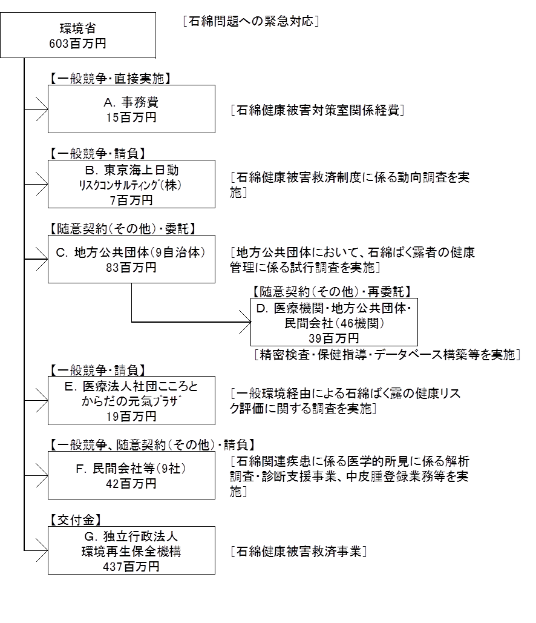

費目・使途 （「資金の流れ」においてブロックごとに最大の金額が支出されている者について記載する。費目と使途の双方で実情が分かるように記載） |  |  |  | A.事務費 |  |  |  |  |  |  |  |  |  |  |  |  |  | B.東京海上日動リスクコンサルティング株式会社
 |  |  |  | 費 目 |  |  | 使 途 |  |  |  |  |  |  |  |  | 金 額 (百万円） |  | 費 目 |  |  |  | 使 途 |  |  |  |  |  |  |  |  | 金 額 (百万円）
 |  |  |  | 諸謝金 |  |  | 検討会出席謝金等 |  |  |  |  |  |  |  |  | 6 |  | 人件費 |  |  |  | 調査・検討等 |  |  |  |  |  |  |  |  | 4
 |  |  |  | 派遣業務等 |  |  | 派遣業務、期間業務職員 |  |  |  |  |  |  |  |  | 6 |  | 雑役務費 |  |  |  | 翻訳等 |  |  |  |  |  |  |  |  | 2
 |  |  |  | 旅費 |  |  | 検討会出席・職員旅費 |  |  |  |  |  |  |  |  | 2 |  | その他 |  |  |  | 諸謝金、旅費、印刷製本費等 |  |  |  |  |  |  |  |  | 1
 |  |  |  | その他 |  |  | コピー用紙、通信運搬費等 |  |  |  |  |  |  |  |  | 1

 |  |  |  | 計 |  |  |  |  |  |  |  |  |  |  |  | 15 |  | 計 |  |  |  |  |  |  |  |  |  |  |  |  | 7
 |  |  |  | C.尼崎市 |  |  |  |  |  |  |  |  |  |  |  |  |  | D.医療機関（大阪がん循環器病予防センター）
 |  |  |  | 費 目 |  |  | 使 途 |  |  |  |  |  |  |  |  | 金 額 (百万円） |  | 費 目 |  |  |  | 使 途 |  |  |  |  |  |  |  |  | 金 額 (百万円）
 |  |  |  | 委託費 |  |  | 検査料 |  |  |  |  |  |  |  |  | 9 |  | 委託費 |  |  |  | 検査料、読影料等 |  |  |  |  |  |  |  |  | 7
 |  |  |  | 報償 |  |  | 嘱託員人件費 |  |  |  |  |  |  |  |  | 5
 |  |  |  | 賃金 |  |  | 臨時職員人件費 |  |  |  |  |  |  |  |  | 5
...

